CAPA
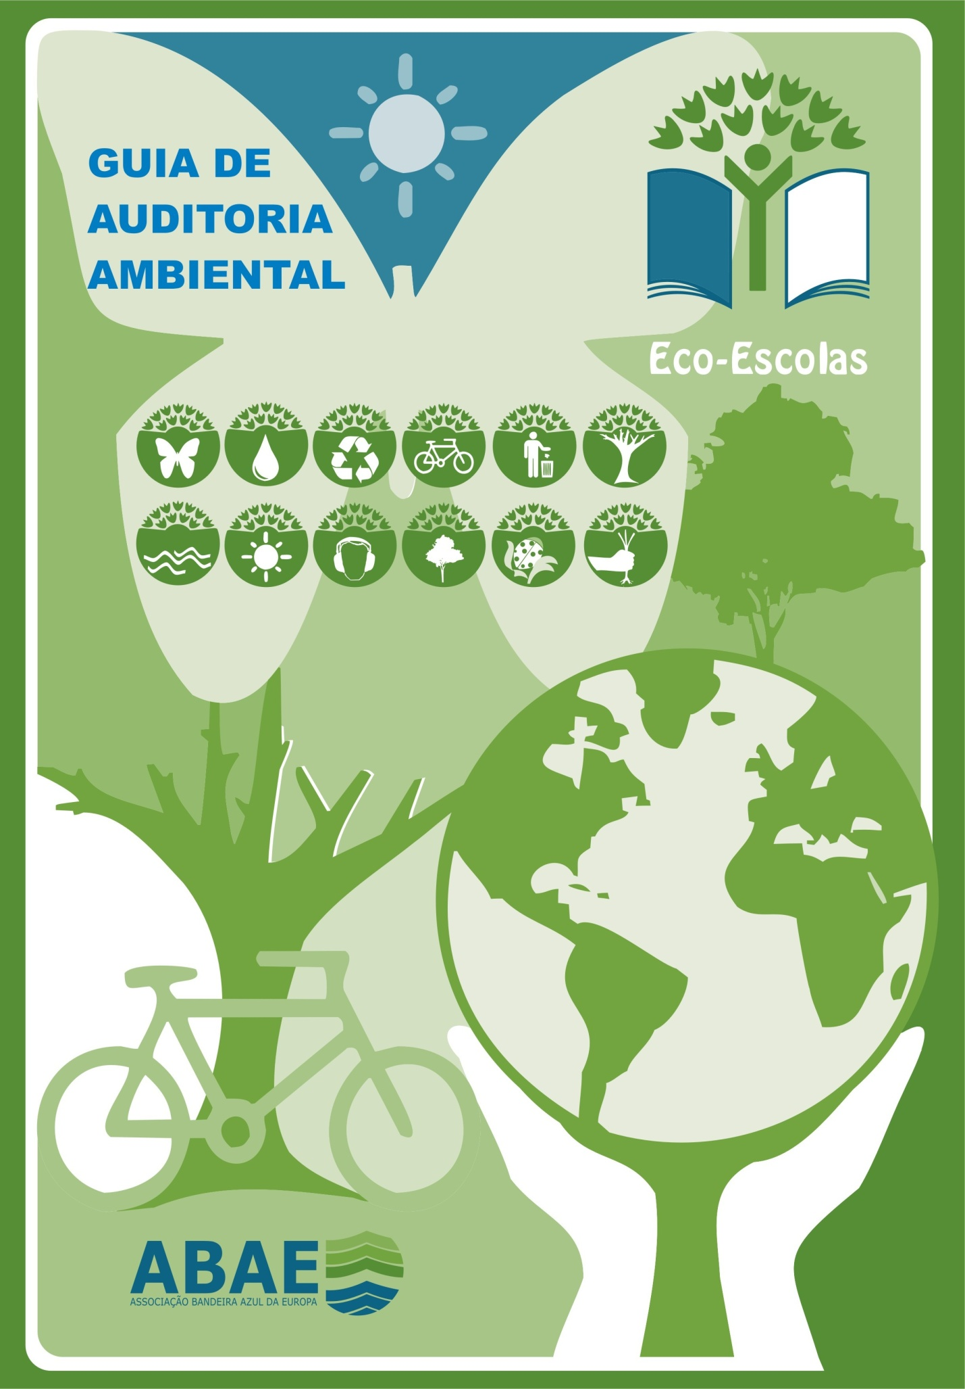
 | Guia Explicativo

 | Este ficheiro funciona como base para Auditoria Ambiental a ser efetuada na escola, e permite conhecer quais as questões a serem colocadas bem como o apuramento estatístico da performance da escola nos diversos Temas. Tal como as informações disponibilizadas na plataforma Eco-Escolas, é necessário efetuar auditoria aos três Temas Obrigatórios (Água, Resíduos e Energia) e ao Tema do Ano escolhido pela Escola. Caso pretendam podem igualmente efetuar todos os temas. De forma a utilizar este ficheiro deve ir à Folha relativa a cada Tema e consoante a resposta selecionar a opção no menu drop-down da coluna "Valores". No que concerne o Apuramento do Inquérito aos Alunos, os mesmos devem ser realizados com o auxílio do ficheiro Excel disponível na plataforma Eco-Escolas de nome "Inquérito aos Alunos (Auditoria Ambiental)" e as percentagens finais devem ser transpostas para a folha "Apuramento inq. alunos" neste ficheiro Excel. Após responder a todas as questões relacionadas com os diversos Temas na última Folha "Resultados Globais" irá aparecer o desempeho da Escola em termos percentuais em cada Tema. Esses mesmos valores deverão ser transpostos para a Plataforma Eco-Escolas por altura das informações requeridas para a Ficha de Acompanhamento. Alguma questão entrem em contacto para o programa Eco-Escolas. | Temas da Auditoria
 |  | Resíduos | #N/A | *
 |  | Água | #N/A | *
 |  | Energia | #N/A | * | Resultado Temas base* | Resultado global*
 |  | Espaços exteriores | #N/A | *
 |  | Biodiversidade | #N/A | * | #N/A | #N/A
 |  | Ag. Biológica | #N/A | *
 |  | Floresta | #N/A | *
 |  | Mar | #N/A | *
 |  | Mobilidade | #N/A | *
 |  | Ruido | #N/A | *
 |  | Alimentação | #N/A | *
 |  | Gestão ambiental da escola | #N/A | *
 |  |  | #N/A | *
 |  |  | * valores calculados automaticamente após preenchimento integral;

 |  | Apuramento do Inquérito aos alunos
 |  | Apuramento global de resultados

Inquéritos aos alunos on-line . Exemplos de algumas escolas
EB 23 Valongo do Vouga
Escola Sec. Abel salazar
Escola Sec. Julio Dinis
EB 23 de Sande
EB 23 de Santo António

